Solicitud gráfica
 | Área: | Matemáticas |  |  | Fecha:
 | Grado: | 8 |  |  | 2016-02-12
 | Título del tema: | Las funciones |  |  | ¿Cuaderno de estudio o recurso? | Recurso
 | Editor: | Josué Malagón |  |  | Motor del recurso | M101

 | Código guión o recurso: | MA_08_07_CO_REC60 | ← Para determinar este código, visite la hoja de Ayuda
 |  |  |  |  | ESPECIFICACIÓN DE ARCHIVOS A ENTREGAR
Núm. | Archivo Shutterstock o ruta en web | Imagen para: | Tipo | Ubicación de la imagen en el recurso M101 | Nombre imagen SMALL | Tamaño imagen SMALL | Nombre imagen ZOOM | Tamaño imagen ZOOM | Descripción | Observaciones
IMG01 |  | Recurso M101 | Ilustración | Contenido | MA_08_07_CO_REC60_IMG01n.png | 286 x 286 px | MA_08_07_CO_REC60_IMG01a.png | 500 x 500 px | Pregunta dos, diagrama sagital, tener cuidado con los signos menos (que sean un poco más largos que el guión del teclado) | 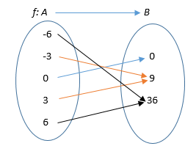
IMG02 |  | Recurso M101 | Ilustración | Contenido | MA_08_07_CO_REC60_IMG02n.png | 286 x 286 px | MA_08_07_CO_REC60_IMG02a.png | 500 x 500 px | Pregunta tres, agregar nombres de los ejes del planoa (X y Y) en mayúscula y cursiva, tener cuiddo con los signos menos | 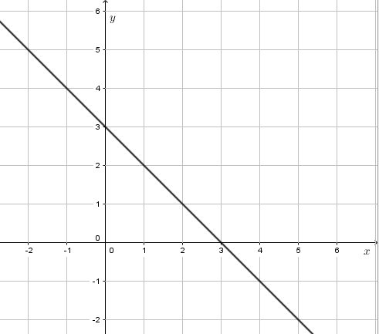
IMG03 |  | Recurso M101 | Ilustración | Contenido | MA_08_07_CO_REC60_IMG03n.png | 286 x 286 px | MA_08_07_CO_REC60_IMG03a.png | 500 x 500 px | Pregunta cuatro, dominio y rango, diagrama sagital. Tener cuidado con los signos menos | 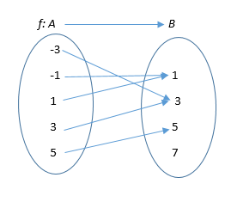
IMG04 |  | Recurso M101 | Ilustración | Contenido | MA_08_07_CO_REC60_IMG04n.png | 286 x 286 px | MA_08_07_CO_REC60_IMG04a.png | 500 x 500 px | Pregunta seis, tabla para completar, tabla se encuentra en archivo Word adjunto | 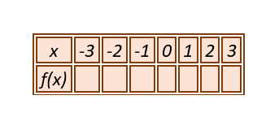
IMG05 | 319363448 | Recurso M101 | Fotografía | Contenido | MA_08_07_CO_REC60_IMG05n.png | 286 x 286 px | MA_08_07_CO_REC60_IMG05a.png | 500 x 500 px | Pregunta siete, situación problema | 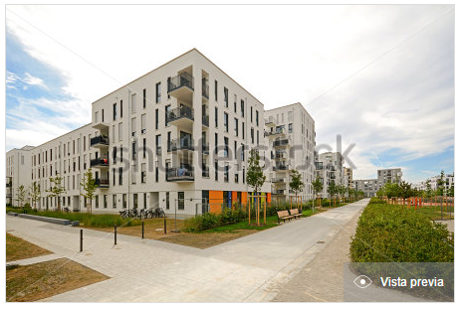
IMG06 |  | Recurso M101 | Ilustración | Contenido | MA_08_07_CO_REC60_IMG06n.png | 286 x 286 px | MA_08_07_CO_REC60_IMG06a.png | 500 x 500 px | Pregunta ocho, ecuación como archivo adjunto en el correo

